PRESUPUESTO
Presupuesto Construcción
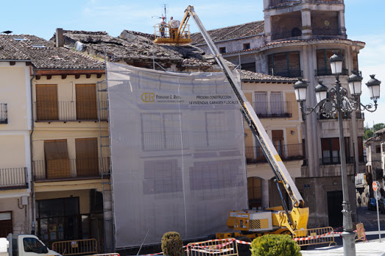
 | Fecha de inicio | 2020-04-08 |  | Fecha estimada | 2020-05-26

Código | Tareas | Grupo | Cantidad | Total Tarea | Porcentaje de total | Total acumulado | Dias de trabajo | Fecha de finalización | Criticidad
1 | Movimiento | Estructural | 1 | 194.30 € | 2% |  | 15 | 2020-04-23
1 | Estructura | Estructural | 5 | 1,200.50 € | 11% |  | 6 | 2020-04-29
1 | Albañilería | Estructural | 10 | 2,311.00 € | 22% |  | 6 | 2020-05-05
1 | Yesería | Estructural | 5 | 639.00 € | 6% |  | 10 | 2020-05-15
2 | Sanitarios | Instalaciones | 6 | 1,296.00 € | 12% |  | 8 | 2020-05-23
2 | Gas | Instalaciones | 6 | 1,113.00 € | 10% |  | 15 | 2020-06-07 | CRITÍCO
3 | Electricidad | Interiores | 2 | 361.60 € | 3% |  | 5 | 2020-06-12 | CRITÍCO
3 | Carp. Metálica | Interiores | 10 | 2,295.00 € | 21% |  | 4 | 2020-06-16 | CRITÍCO
3 | Carp. Madera | Interiores | 5 | 1,103.00 € | 10% |  | 4 | 2020-06-20 | CRITÍCO
3 | Ascensores | Interiores | 1 | 227.30 € | 2% |  | 4 | 2020-06-24 | CRITÍCO
Totales |  |  |  | 10,740.70 € | 100.00% | 0 | 77

1 (ESTRUCTURAL) | 4
2 (INSTALACIONES) | 2
3 (INTERIORES) | 4

Hoja4
Coste de tareas
Movimiento | 194.30 €
Estructura | 1,200.50 €
Albañilería | 2,311.00 €
Yesería | 639.00 €
Sanitarios | 1,296.00 €
Gas | 1,113.00 €
Electricidad | 361.60 €
Carp. Metálica | 2,295.00 €
Carp. Madera | 1,103.00 €
Ascensores | 227.30 €

